참고자료
2026년 부산광역시 펀드 조성 및 성과분석 - 참고자료

※ 부산시 9대 전략산업 | ※ 투자 라운드 정의
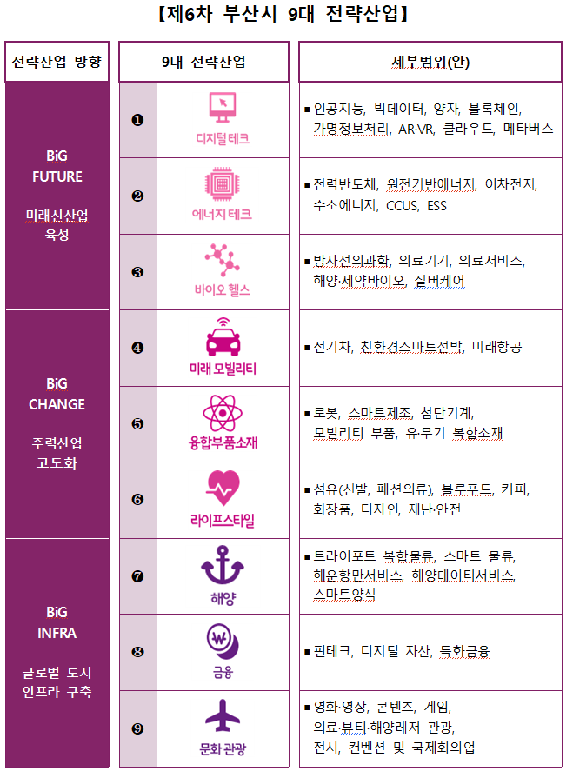

 | ※ 리드투자 정의

